MOLDE
 |  | INFORME REPARACIÓ MOTLLE
REFERÈNCIA | DENOMINACIÓ
1577/0/2 | TAPA 50 ml (ALLISSON) #11

DATA SORTIDA | DATA ENTRADA | MOTIU REPARACIÓ/MODIFICACIÓ | REPARACIÓ /MODIFICACIÓ EFECTUADA | INTERN PAKMOL | DATA / PROVA Nº. | OK?
2020-10-23 |  | Filtracion por noyos centrales
 | 2021-03-02 |  | Se han construido y ajustado los 6 noyos centrales nuevos auemntando diametro en 0.20. Se han repasado las camisas y todos lo componentes asociados a los montajes con noyos cortos. Por requerimiento de planificacion se entrega el molde montado con version tapa alta M-1577/0/2 (No es la implicada en esta reparacion, se envia caja a parte con todos los componentes del resto de versiones) | PAKMOL | 2021-03-03 | NO OK
2021-03-03 |  | las piezas estan mUy ralladas se ha estado puliendo en nyección y se baja a taller OLO para ver si se puede hacer mas sino se baja a Cornella
2021-03-04 |  |  | Se aprecian minusculos golpes en cantos de los vasos, que se coresponden con los defectos marcados como muestras. Reparar la parte embutida y pulir en cinco de 6 vasos. Fabricar protecion provisional para el montaje en maquina. | Habria que reparar los golpes y hacer una proteccion definitiva.
 | 2021-03-08 |  | Se ha repasado el pulido de las 6 cajas a nivel de espejo con especial empeño y de modo mas notable en las zonas marcadas como deterioradas, golpeadas y mas ralladas. | PAKMOL
 | 2021-03-09 |  | La figura DD tiene un punto en la parte frontal a la salida de la submarina, se intenta disimular en maquina pero es prufundo, se anula figura. Cuando el molde termine la produccion habra que reparar esa zona y pulir a espejo. | INTERNO
2021-04-06 |  | 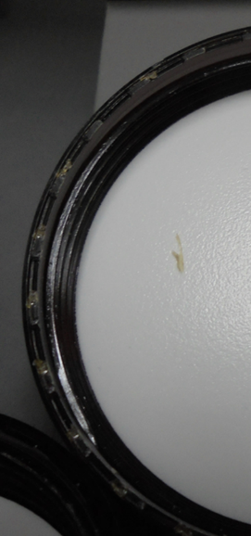 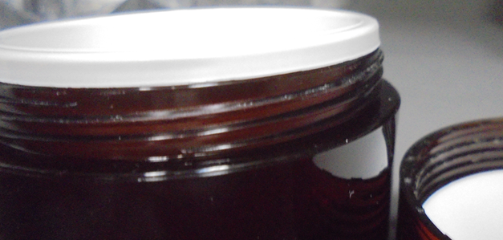 REPASAR ANTI GIRO SIGUEN SALIENDO DEFECTUOSOS - NUMERAR FIGURAS -REPASAR ROSCAS DEJAN RESIDUO AL ROSCAR CON EL TARRO 1727/0/2
 | 2021-06-01 |  | Repasamos pulido, entradas y quitamos golpes en todas las cajas. En una de las figuras y despues de conversacion en fabrica, eliminamos las marcas del antigiro actual y pasamos hacer pequeña retencion dentada en la parte superior del noyo central igual a la version 1577/0/4, si los resultados son positivos aplicaremos al resto de figuras. Desmontamos version 0/4 y montamos la actual 0/2

